项目列表
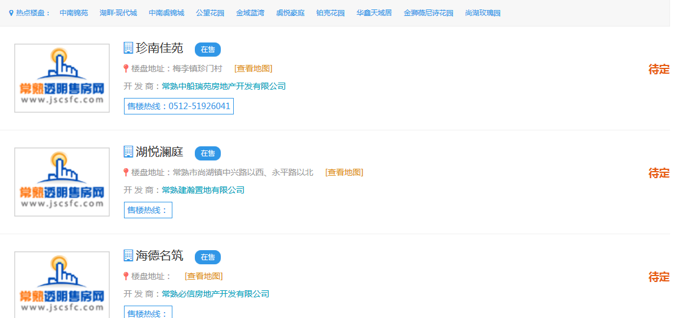
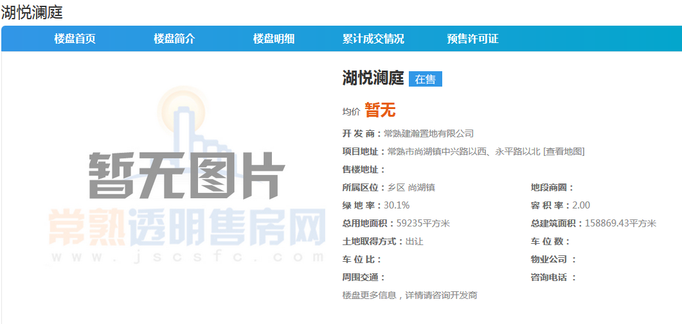
http://www.jscsfc.com/NewHouse/
序号 | 项目名称 | 楼盘地址 | 开发商 | 售楼热线 | 售楼地址 | 所属区位 | 绿 地 率 | 容 积 率 | 总用地面积 | 总建筑面积 | 土地取得方式 | 车 位 数 | 车 位 比 | 物业公司
1 | 珍南佳苑 | 梅李镇珍门村 | 常熟中船瑞苑房地产开发有限公司 | 0512-51926041 |  | 乡区 尚湖镇

预售证
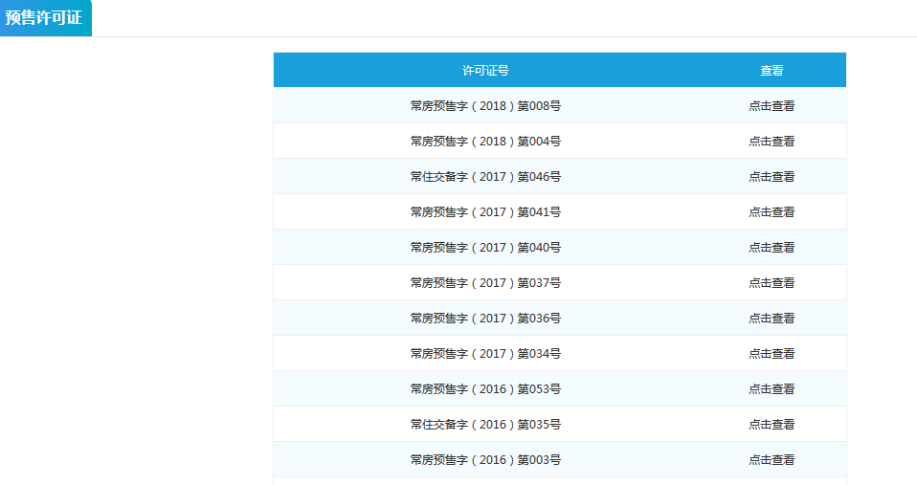
序号 | 开发公司 | 房屋坐落位置 | 预售证号 | 发证面积 | 预售资金监管银行 | 开发项目名称 | 预售楼盘名称 | 规划用途 | 发证日期 | 预售资金监管账户
1 | 常熟建瀚置地有限公司 | 常熟市尚湖镇中兴路以西、永平路以北 | 常房预售字（2018）第013号 | 31249.62 | 交通银行股份有限公司 | 湖悦澜庭 | 1、2、6 | 普通住房 | 2018-05-10 | 388682638018800000000

房号表
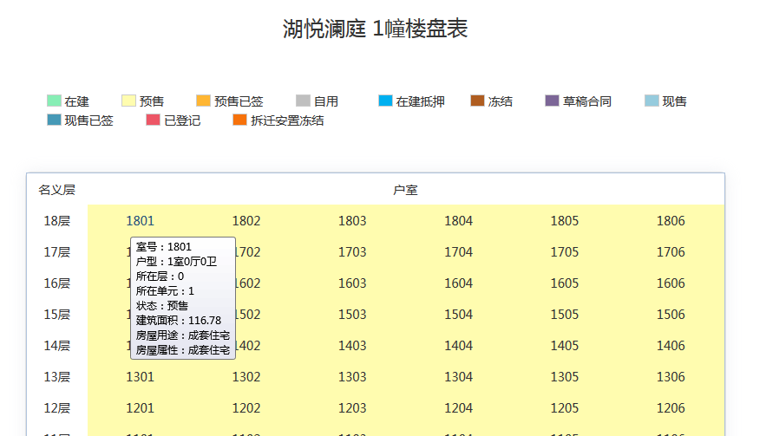
序号 | 项目名称 | 施工编号 | 公安编号 | 总套数 | 总面积（平方米） | 室号 | 室号颜色 | 户型 | 所在层 | 所在单元 | 状态 | 建筑面积 | 房屋用途 | 房屋属性 | 更新时间
1 | 珍南佳苑 | 1幢 | 1幢 | 108 | 14053.69 | 1801 | 黄色+预售 | 1室0厅0卫 | 0 | 1 | 预售 | 116.78 | 成套住宅 | 成套住宅

